Лист1
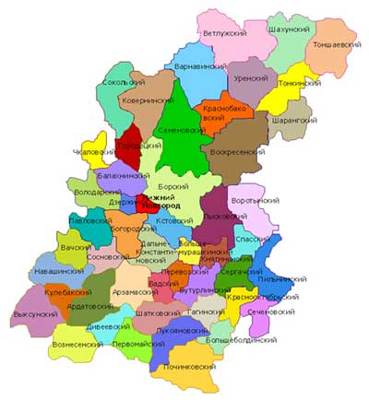
0 | 1 | 2 | 3 | 4 | 5 | 6 | 7 | 8 | 9
1 |  |  |  |  | СОК-Сокольский | КОВ-Коверинский | ВАР-Варнавинский | ВЕТ - Ветлужский | ШАХ-Шахунский | ТОНШ - Тоншаевский
2 |  |  |  |  | ГОР-Городецкий | СЕМ-Семеновский | КРБ -Кранобаковский | УРН - Уренский | ТОНК - Тонкинский
3 |  |  |  |  | БЛХ-Балахнинский | БОР-Борский | ВОС-Воскресенский | ШАР-шарангский
4 |  |  |  | ДЗЖ-Дзержинский | НН-Нижний новгород | ЛЫС-Лысковский | ВРТ-Воротынский
5 |  |  |  |  |  |  | СПС-Спасский | ПИЛ-Пильнинский
6 |  |  |  |  |  |  |  | СЕЧ-Сеченовский
7
8
9
10
11

